Sheet1

【1.トップ画面】

 | No | 項目名 | 部品タイプ |  | 備考
 | 1 | Wをはじめる | button |  | 人数選択画面へフォワード
 | 2 | みんなのW | button |  | 過去作品が表示される画面へフォワード

 |  | 【表示するもの】
 |  | ・タイトル ⇒ 『W』(ロゴ)
 |  | ・Wをはじめるボタン ⇒ 【2.人数選択画面】に遷移する
 |  | ・みんなのWボタン ⇒ 【7.みんなのW(最新投稿)】に遷移する
 |  | ・ルール ⇒ ゲームの趣旨と簡単なルール説明
 |  | ⇒複数人で『いつ』『どこで』『だれが』『なにをした』を別々に入力して、奇想天外な1文を作ることを楽しむ
 |  | ・注意書き ⇒ 音やBGMが出る旨、端末ごとに音量設定を促す内容

【2.人数選択画面】

 | No | 項目名 |  | 部品タイプ | 備考
 | 1 | ひとり (1人で遊ぶ) |  | button | 1人で遊ぶを選択してお題入力画面へフォワード
 | 2 | ふたり (2人で遊ぶ) |  | button | 2人で遊ぶを選択してお題入力画面へフォワード
 | 3 | さんにん (3人で遊ぶ) |  | button | 3人で遊ぶを選択してお題入力画面へフォワード
 | 4 | よにん（4人で遊ぶ） |  | button | 4人で遊ぶを選択してお題入力画面へフォワード
 | 5 | トップ画面に戻るボタン |  | button | トップ画面へフォワード

 |  | 【表示するもの】
 |  | ・人数選択ボタン ⇒ 何人でこのゲームを遊ぶのかを選んでもらう(1人～4人)
 |  | どの人数を選んでも次の【3.お題入力画面】に遷移する
 |  | ・2人以上で遊ぶ場合は、お題入力、完了ボタンを押した後に端末を次の人に渡す旨をテキストで表示
 |  | ・TOPに戻るボタン ⇒ 【1.トップ画面】に遷移する

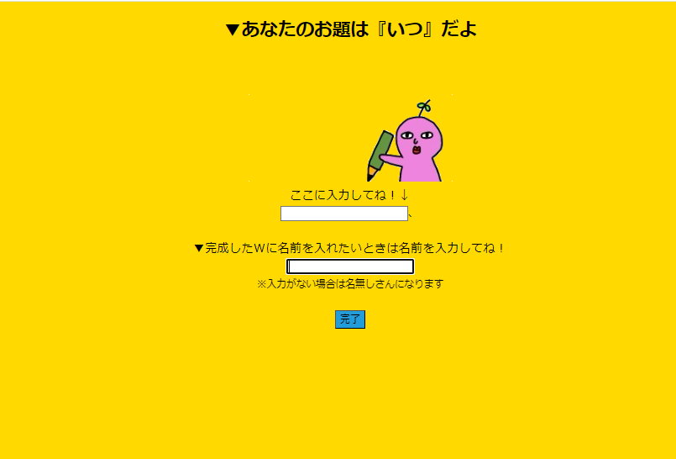
【3.お題入力画面】

 | No | 項目名 | 部品タイプ |  | 備考
 | 1 | 回答入力 | テキストボックス |  | 4つのお題の中からランダムに出されたお題の解答を入力する
 | 2 | 名前入力 | テキストボックス |  | ユーザー名を入力する
 | 3 | 完了 | submitボタン |  | 入力した回答とユーザー名を送信して、次のお題入力画面へフォワード
 | 4 | 完了(最後の回答者) | submitボタン |  | 入力した回答とユーザー名を送信して、結果出力待ち画面へフォワード

 | 【表示するもの】
 | ・画面上部 ⇒ 「▼あなたのお題は『○○』だよ」と表示 『○○』には「いつ」「どこで」「だれが」「なにをした」が入る
 | ・テキストボックス(上部) ⇒ お題に対する回答を入力する(30文字以内)
 | ・テキストボックス(下部) ⇒ ユーザー名を入力する(5文字以内)
 | ・完了ボタン ⇒ 【3.お題入力画面】の残りのお題に遷移する
 | ・完了ボタン(最後の回答者) ⇒ 【4.結果出力待ち画面】に遷移する

 | ※お題はランダムで表示される(いつ、どこで、だれが、なにをした順ではない)
 | ※どの人数を選んでもこの画面に遷移する(選んだ人数と同じ回数だけ表示される)
 | ※ユーザー名の入力がない場合はデフォルトで「名無し」になる
 | ※4人未満の場合は、プレイヤーが回答しなかったお題にデータベースから過去の回答をランダムに充てる


【4 結果出力待ち画面】

 | No | 項目名 |  | 部品タイプ | 備考
 | 1 | 完成文待ち画面 |  | 無し | gif画像のキャラクターが何かを作っていそうな雰囲気を醸し出す

 | 【表示するもの】
 | ・テキスト ⇒ 「W作成中…..ちょっと待ってね」
 | ・キャラクターが動くgif画像を表示する
 | ・データベースの処理終了を待ってから4つのお題を繋げて【5.結果出力アニメーション画面】へリダイレクト

 | ※この画面ではプレイヤーは何も操作をしない。自動で次の画面へ遷移する

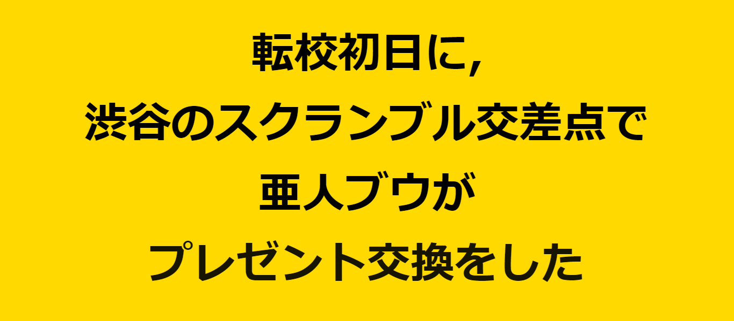
【5.結果アニメーション画面】

 | No | 項目名 | 部品タイプ |  | 備考
 | 1 | 完成文を表示 | 無し |  | CSSを用いたアニメーションをつける

 | 【表示するもの】
 | ・文字を「いつ、どこで、だれが、なにをした」の順番で画面上部から1行ずつ表示する
 | お題ごとに1.5秒のタイムラグをつけながら表示していく
 | ・この画面に遷移してきてから7秒後に【6.終わり画面】へリダイレクトする

 | ※この画面ではプレイヤーは何も操作をしない。自動で次の画面へ遷移する

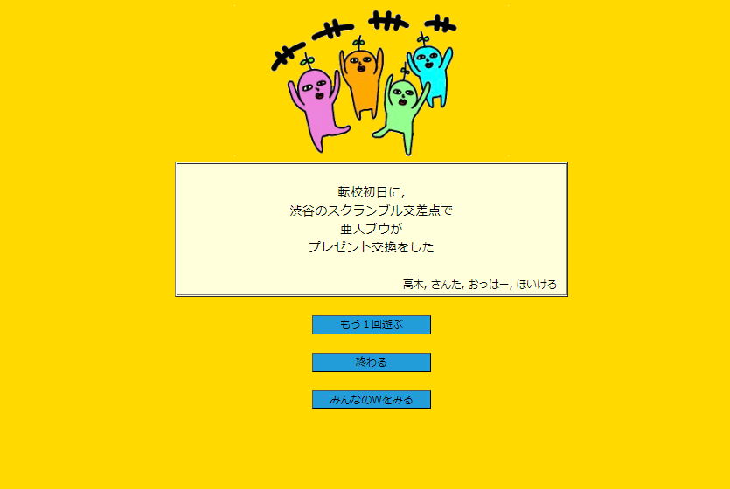
【6.終わり画面】

 | No | 項目名 | 部品タイプ |  | 備考
 | 1 | もう一回遊ぶ | button |  | 人数選択画面へフォワード
 | 2 | 終わる | button |  | トップ画面へフォワード
 | 3 | みんなのWをみる | button |  | 過去作品を表示する画面へフォワード

 | 【表示するもの】
 | ・完成した文とユーザー名をテーブルで表示
 | ・もう一回遊ぶボタン ⇒ 【2.人数選択画面】に遷移する
 | ・終わるボタン ⇒ 【1.トップ画面】に遷移する
 | ・みんなのWをみるボタン ⇒ 【7.みんなのW画面(最新投稿)】に遷移する

 | ※ユーザー名はお題を回答した順に左から表示される

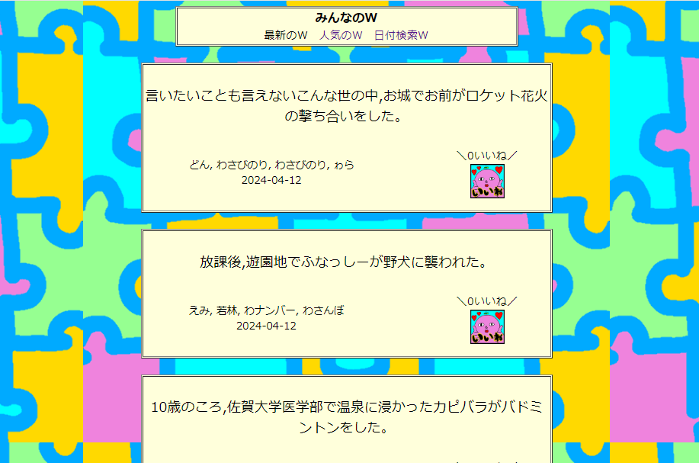
【7.みんなのW画面(最新のW)】

 | No | 項目名 | 部品タイプ |  | 備考
 | 1 | 人気のW | ハイパーリンク |  | いいねが多い順に過去作品を表示する画面にフォワード
 | 2 | 日付検索W | ハイパーリンク |  | 指定した日付に投稿された作品を表示する画面にフォワード
 | 3 | いいね | button |  | アプリケーションスコープを用いていいねをクリックの回数分カウントアップ
 | 4 | TOP画面に戻る | button |  | トップページにフォワード

 | 【表示するもの】
 | ・投稿が新しい順に過去作品をテーブルで15件表示する
 | ・人気のWリンク ⇒ 【8.みんなのW(人気のW)】に遷移する
 | ・日付検索Wリンク ⇒ 【9.みんなのW画面(日付検索W)】に遷移する
 | ・いいねボタン ⇒ 投稿された過去作品のいいねをカウントアップする
 | ・TOP画面に戻るボタン ⇒ 【1.トップ画面】に遷移する

 | ※いいね数、ユーザー名(名無しも含む)、投稿された日付も同テーブルに表示する
 | ※いいねは1人で複数回押せるが、カウントが反映されるまでラグがあるので連打されることは想定していない
 | ※この画面は縦にスクロールをする
 | ※画面最下部にトップに戻るボタンがある(人気のW、日付検索Wリンクも)

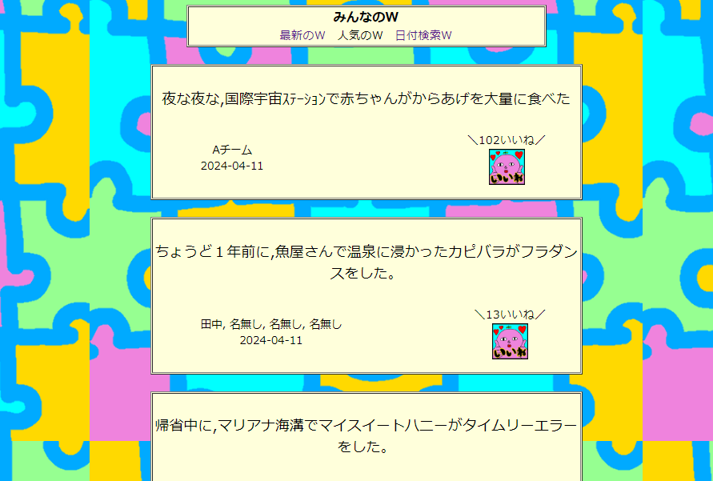
【8.みんなのW画面(人気のW)】

 | No | 項目名 | 部品タイプ |  | 備考
 | 1 | 最新のW | ハイパーリンク |  | 投稿が新しい順に過去作品を表示する画面にフォワード
 | 2 | 日付検索W | ハイパーリンク |  | 指定した日付に投稿された作品を表示する画面にフォワード
 | 3 | いいね | button |  | アプリケーションスコープを用いていいねをクリックの回数分カウントアップ
 | 4 | TOP画面に戻る | button |  | トップページにフォワード

 | 【表示するもの】
 | ・いいねが多い順に過去作品をテーブルで表示する
 | ・最新投稿リンク ⇒ 【7.みんなのW(最新投稿)】に遷移する
 | ・日付検索Wリンク ⇒ 【9.みんなのW画面(日付検索W)】に遷移する
 | ・いいねボタン ⇒ 投稿された過去作品のいいねをカウントアップする
 | ・TOP画面に戻るボタン ⇒ 【1.トップ画面】に遷移する

 | ※いいね数、ユーザー名(名無しも含む)、投稿された日付も同テーブルに表示する
 | ※いいねは1人で複数回押せるが、カウントが反映されるまでラグがあるので連打されることは想定していない
 | ※この画面は縦にスクロールをする
 | ※画面最下部にトップに戻るボタンがある(最新のW、日付検索Wリンクも)

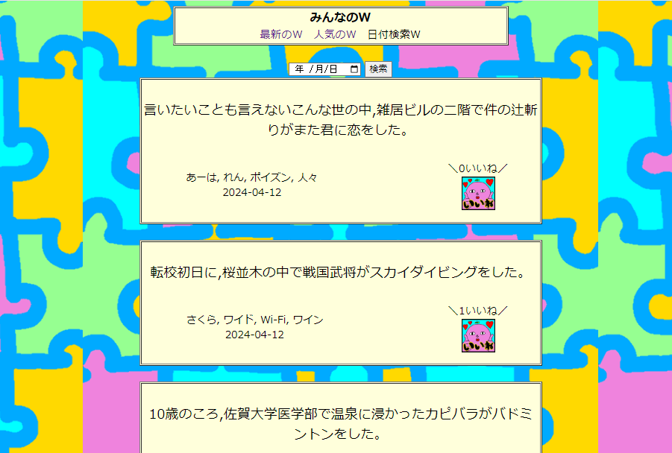
【9.みんなのW画面(日付検索W)】

 | No | 項目名 | 部品タイプ |  | 備考
 | 1 | 最新投稿 | ハイパーリンク |  | 投稿が新しい順に過去作品を表示する画面にフォワード
 | 2 | 人気のW | ハイパーリンク |  | いいねが多い順に過去作品を表示する画面にフォワード
 | 3 | カレンダー＆検索 | button |  | 指定する日付をカレンダーから選択し、検索ボタンで過去作品を表示
 | 4 | いいね | button |  | アプリケーションスコープを用いていいねをクリックの回数分カウントアップ
 | 5 | TOP画面に戻る | button |  | トップページにフォワード

 | 【表示するもの】
 | ・初回アクセス時(日付が選択されていない状態)では、日付を選択する旨をテキストで表示
 | ・カレンダー＆検索ボタン ⇒ 指定された日付に投稿された過去作品をランダムに15件テーブルで表示する
 | ・最新投稿リンク ⇒ 【7.みんなのW(最新投稿)】に遷移する
 | ・人気のWリンク ⇒ 【8.みんなのW(人気のW)】に遷移する
 | ・いいねボタン ⇒ 投稿された過去作品のいいねをカウントアップする
 | ・TOP画面に戻るボタン ⇒ 【1.トップ画面】に遷移する
 | ※いいね数、ユーザー名(名無しも含む)、作成された日付も同テーブルに表示する
 | ※いいねは1人で複数回押せるが、カウントが反映されるまでラグがあるので連打されることは想定していない
 | ※この画面は縦にスクロールをする
 | ※画面最下部にトップに戻るボタンがある(最新のW、人気のWリンクも)

